必查项
所有产品必查项
产品型号：SKZ-S10
软件工程师：梁毓楠
软件版本：V1.0
核对时间：20260507
备注：软件自查项必须逐条核对，确保符合要求，有疑问要及时反馈提出
自查项 | 检查内容 | 出现过的问题 | 检查结果（结合实际勾选） | 输出结果
1 | 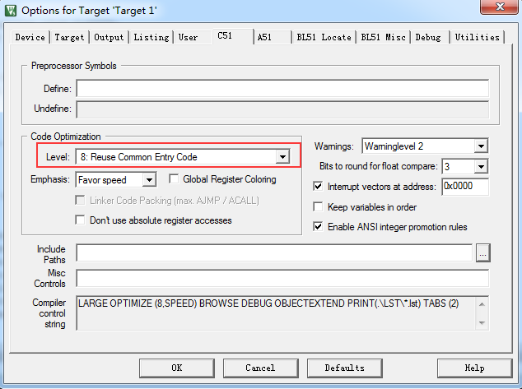 开发工具KEIL采用Keil uVision4；Code Optimization 选项要求如下： level: 8： Reuse Common Entry Code //程序压缩等级不能超过8级 Emphasis: Favor speed //默认速度优先 | 程序压缩等级设为9级存在一定风险 | □不涉及 □不符合 ■符合 | 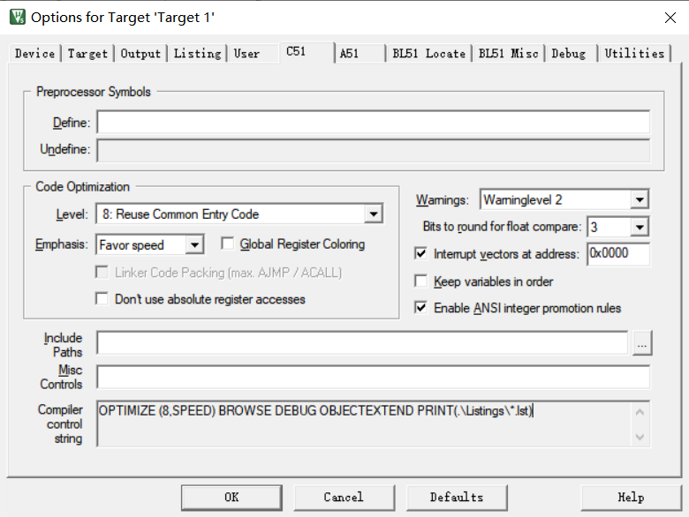 程序截图：

2 | 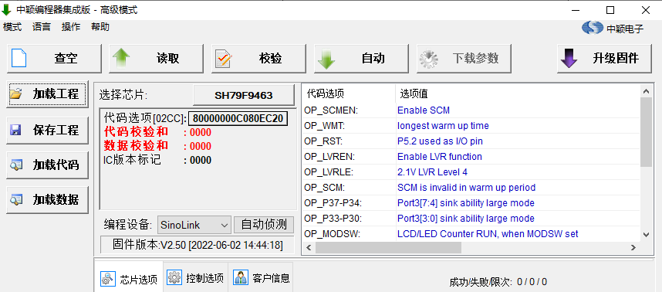 option设置是否正确： (注意：要确保烧录选项设置符合要求，尤其E2预留空间大小，E2大小不一致影响CODE空间配置) | 开发过程有keil调试，量产正式烧录时有产品出现过烧录后运行不正常 | □不涉及 □不符合 ■符合 | 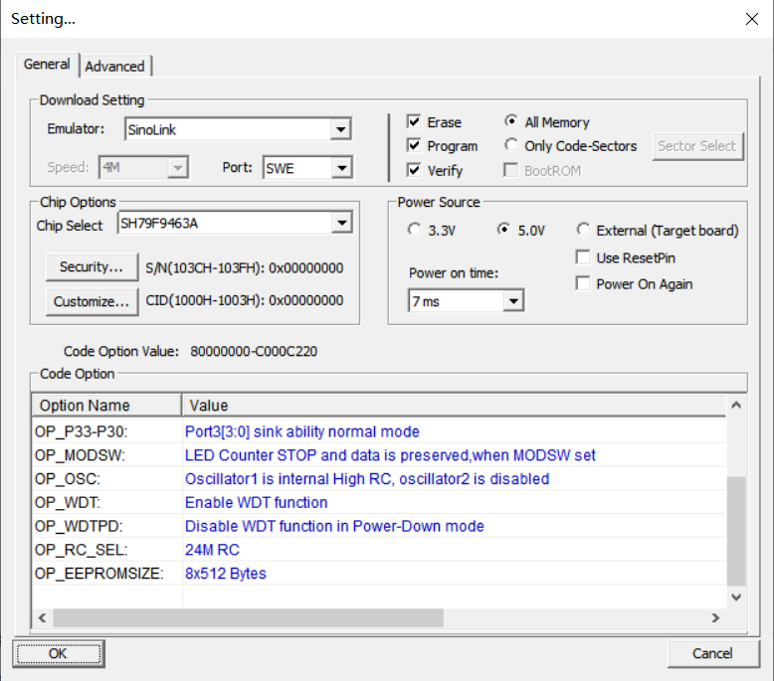 程序截图：

3 | startup.a51中对IDATALEN/XDATASTART/XDATALEN/PDATASTART/PDATALEN/IBPSTACK/IBPSTACKTOP/XBPSTACK/XBPSTACKTOP/PBPSTACK/PBPSTACKTOP的起始地址或长度设置是否正确 IDATALEN EQU 100H //这里一般51内核单片机内部RAM长度都是256 字节 XDATASTART EQU 0 XDATALEN EQU 500H //按照使用单片机规格书定，如：SH79F3283，外部RAM长度是1280字节 PDATASTART EQU 0H PDATALEN EQU 0H | 程序初始化有些变量没有初始化导致有产品开发调试中出现过运行复位问题 | □不涉及 □不符合 ■符合 | 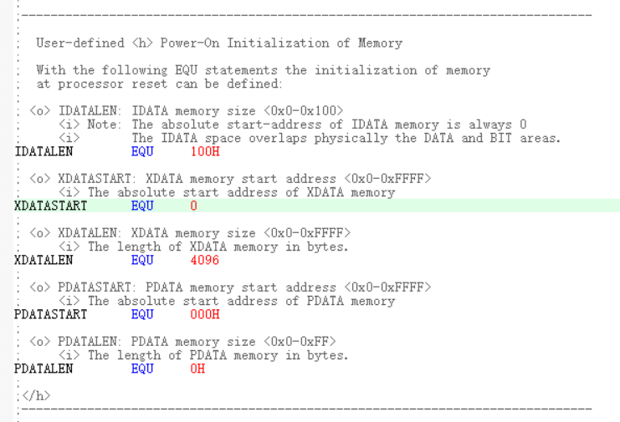 程序截图：

4 | BYD触摸芯片6910/6912系列当SCL电平高于VDD 1.5V以上达到10ms会进入烧录模式，所以在对触摸芯片复位的时候须先将SCL拉低再将VDD拉低，避免只将VDD拉低而SCL仍维持通讯电平，在VDD端电容放电而达到SCL高于VDD 1.5V的程度而使得触摸芯片进入烧录模式将触摸芯片里面的代码改变了，造成复位后触摸失灵的问题；在电路设计上注意将SDA和SCL的上拉电阻挂到触摸芯片的VCC上，而不是单独挂到电源VDD上，如果没有按这样做，软件必须要按上述要求编写； | EPMC0125批量生产时切换模式初始化系统后触摸失效 | ■不涉及 □不符合 □符合 | 程序截图：

5 | 中颖芯片的程序设计中，需注意对一些SFR的操作时需要进行换页操作，而程序中一旦进行了换页操作，对应的中断程序中必须进行对页的压栈和出栈操作，保证中断弹出后能恢复到原来页的操作；如：中断入口处有Push_Context();SETBANK1();中断出口处有 _SETBANK0()；Pop_Context(); （注意：确认需要切页的寄存器要增加进入和退出切页处理，堆栈要增加入栈和出栈保护处理） | SFR设置失效造成功能失效 | □不涉及 □不符合 ■符合 | 程序截图：

6 | 在外接干扰大的情况下，触摸程序中，注意当接收固定键值维持50s后程序要对触摸芯片进行强制复位操作，避免外部干扰使得一直发相同键值；目前BYD触摸芯片在新产品中的触摸程序都写入了以上抗干扰处理，设定的固定键值维持时间是15秒；我们在触摸测试时需测试长按键超过以上时间，看触摸芯片是否会复位； （测试表单中增加“长按任意单个或组合触摸按键，触摸芯片需在一定一时间内复位，操作其他按键可以正常响应”） | FS201触摸误动作 | □不涉及 □不符合 ■符合 | 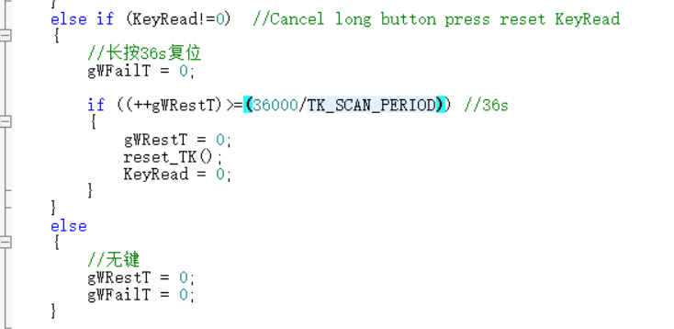 程序截图：

7 | 试制前检查一下防窜货码（WIFI产品检查SN码）是否能烧录和读出，需要分别检查防窜货码的烧录是否正确，通过读码器能否读出，再用ID码显示模式看是否能显示出来；如果以上检查不正常，首先检查一下PCB端口是否按照标准端口设计，再检查一下软件是否增加读码程序，如果有读码程序，检查一下读码波形是否与写入的ID码一致，观察波形是否正常，波形脉冲延时是否充分；如果是WIFI产品，读取SN码后需要核对家电型号是否正确 (测试表单中增加“防窜货码读取测试”，内销产品必须一次读码成功) | WFS4018Q/FS4094量产不能读码 | □不涉及 □不符合 ■符合 | 程序截图：

8 | LED、数码屏显示的产品需要确认在黑暗环境下，不该显示的灯是否有微亮的问题。 | 4010XM在黑暗环境下出现不该亮的微亮的问题 | □不涉及 □不符合 ■符合 | 程序截图：

9 | 产品试产前需确认所有通讯波形的有效性，确保通讯波形高低电平稳定可靠：（特别是主频变更的时候重点关注） 1、 I2C通讯：单一高电平“1”和低电平“0”要符合时序设计要求，不能出现三角波或中间电平现象。 2、 UART通讯：波特率9600bps对应单一高电平“1”和低电平“0”维持时间约104us±3%； UART通讯目前应用包含有“显示板与电源板通讯”收发形式每隔4ms收发1byte；“WIFI模块通讯”收发形式为连续收发。 | FS4094主频由8MHz改为16MHz后出现防窜货码读取不灵敏问题 | □不涉及 □不符合 ■符合 | 程序截图：

10 | 检查数组应用是否正确，数组长度是否超出定义长度； 例如： EXT WORD xdata COOK12H_Save_MENU[3]; //定义3个字节数组 EXT WORD xdata COOK60M_Save_MENU[3]; //定义3个字节数组 应用时避免出现如下错误： COOK12H_Save_MENU[3] = 2; //数组元素最大只能到COOK12H_Save_MENU[2] COOK60M_Save_MENU[3] = 0; //数组元素最大只能到COOK60M_Save_MENU[2] for(i=0;i<=3;i++) COOK12H_Save_MENU[3] = 0; 如果出现上述错误，超出的数组元素将会覆盖实际数组的随后RAM单元，造成不可预料的问题！ | FZ4001/PFZ3503开发过程中遇到类似问题，净化器出现数组溢出，程序功能失效 | □不涉及 □不符合 ■符合 | 程序截图：

11 | 演示模式时，首先显示ID码，使用时注意区分芯片，中颖类型芯片，先从ID码低位地址开始，再到高位地址（ID_ADDR1---→.. ID_ADDR5）；而现代类型芯片，先从ID码高位地址开始，再到低位地址（ID_ADDR5---→.. ID_ADDR1）。每一个芯片的ID码地址可能不一样，使用时请查清楚。 中颖芯片： 1612A芯片ID起始地址为0x0AF0 1618/1621/3283芯片ID起始地址为0x0830 3218芯片起始为0x1030 3283芯片SN码起始地址为:0x0840 6483芯片SN码起始地址为:0x0840 现代芯片： 8216/8316芯片ID码起始地址为：0x3FF0 6432芯片ID码起始地址为：0x7FF0。 6432芯片SN码起始地址为:0x7FD0。 2464芯片SN码起始地址是0xFFC0，防窜货码起始地址是0xFFC0 （注意：程序要配置对应芯片的地址、自动化烧录机台要配置对应SN码正确地址） | SN码地址配置错误或自动化烧录机配置地址错误，导致程序读取不了SN码或程序存在模块功能异常 | □不涉及 □不符合 ■符合 | 程序截图：

12 | 上电IO口输出电平信号要符合设计要求，负载要处于关闭状态 | 案例：接氖灯负载测试时，电路板上电，可控硅导通1us后关断。 | □不涉及 □不符合 ■符合 | 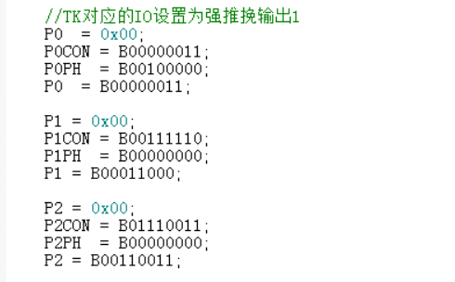 程序截图：
13 | 信号检测防抖处理是否可以有效滤除干扰信号。 （注意：信号检测要增加滤波处理确保状态稳定，避免误判问题） | 案例1：FS40-16CR在检测电压AD值时，将高压保护判断的防抖时间由1ms加长到200ms，解决了在做EFT测试时出现高压保护的问题。 案例2：FS40-13QR由于干烧保护的信号防抖处理只有100ms，但是实际测量发现加湿有150ms的干扰，但是极难测量到，导致加湿在运行过程中自己停掉。最后采用了1S的防抖处理解决此问题。 案例3：由于按键防抖时间较短，导致高低温测试时，电路板状态改变。目前防抖时间改到了90ms~100ms后不再出现此问题。 | □不涉及 □不符合 ■符合 | 程序截图：
14 | 触摸按键检测处理是否解决：先按住A键不放，再按B键，然后松开B键后响应A键功能的问题。 |  | □不涉及 □不符合 ■符合 | 程序截图：
15 | 在按键与显示复用电路中，扫描按键时，是否所有接LED灯的I/O口都设置为输入状态，并接内部上拉电阻。处理顺序是：LED灯的I/O置高→设置上拉输入→延时→检测按键→设置输出→关显示）。 （注意：不同品牌芯片选择合适的延时时间，IO口复用要确保输入或输出时序正常切换，防止切换时序不满足导致异常） | 案例：通用上述方式解决了显示与按键复用时，LED灯短路后，按键失灵问题。 | ■不涉及 □不符合 □符合 | 程序截图：
16 | 室温温度需要温度补偿修正的，高温保护温度值也相应进行温度补偿。 （注意：采用补偿值时，故障的判断条件也同步补偿；补偿值相关的参数也要同步确认） | 案例：NDK15-12K-YYCB101由于高温保护对应温度值没有进行温度补偿，温度未达到50摄氏度就显示FF高温保护警报。 | ■不涉及 □不符合 □符合 | 程序截图：
17 | 信号检测时防抖寄存器必须及时清零。 （注意：软件要确认变量或标志改清零时没有清零，导致出现概率异常现象） | 案例1：FS40-13QRA-FYCB582连续操作按键加湿(EVA)键后，由于按键防抖寄存器未清零，导致按键操作误触发。 | □不涉及 □不符合 ■符合 | 程序截图：
18 | 确认负载启动是否对电源造成冲击，是否需要软启动。 （注意：直流电机启动要增加软启动，防止电流过高或低档偶发概率电机启动异常） | 案例1：24V直流电机启动时将PWM值缓慢增加到当前档位（200ms加一档） ，避免从低档到高档转换时大电流输出导致24V电源保护，以及减小从低档到高档转时的电机噪音。 案例2：KYS30-13AR在开机时，显示和PWM输出需要等电源24Vdc稳定后再打开，即显示和PWM值开机后延时300ms打开。（注意PWM值的软启动）。 | □不涉及 □不符合 ■符合 | 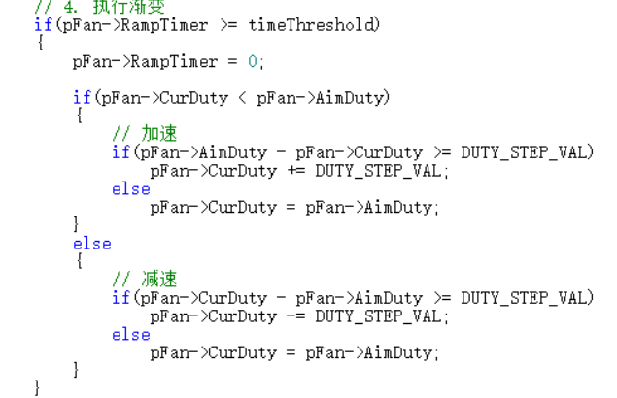 程序截图：
19 | 控制24V同步电机时，在不摇头时，两路I/O口要全部设置为低电平，以防止待机时摇头电机两端有压降，使摇头电机发热。 (注意：软件要结合原理图确认IO电平的状态) | 案例：FTS35-12AR待机时，摇头电机发热。 | ■不涉及 □不符合 □符合 | 程序截图：
20 | 蜂鸣器IO在无输出时，设置为低电平/高电平。 （注意：结合电路设计设置蜂鸣器无输出时IO的电平，避免噪音） | 案例：FW40-13HR蜂鸣器输出口在无输出时，IO口为高电平。但由于是阻容降压方案，电源电压不稳定，纹波比较大导致IO口电平随电源波动，从而导致杂音。 | □不涉及 □不符合 ■符合 | 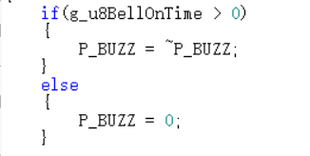 程序截图：
21 | 在有用到显示芯片TM1628时，在软件程序中增加掉电复位标志位检测，掉电时将显示数据清零，不要继续保存在TM1628上。 （注意：显示缓冲要先清零再次赋值，防止因为缓存出现异常显示） | 案例：FTS35-12HR反复上电，数码屏先会显示上次掉电前状态，然后才熄屏。 | □不涉及 □不符合 ■符合 | 程序截图：
22 | 状态改变后，数据是否及时写入EEPROM。 （注意：要排查是否存在一直写E2导致E2损坏的风险以及有参数没有写进E2导致有参数掉电记忆失效问题） | 案例1：FS40-16ER在待机时掉电，然后再上电开机后没有记忆功能（没有记忆正常风的档位）。 案例2：3R50没有做备份处理导致一直在写E2,出现触发总中断影响到过零信号 | ■不涉及 □不符合 □符合 | 程序截图：
23 | 取暖产品进入高温保护考虑高温保护是否有效排除安全隐患。 （注意：排查确保高温保护一直有效，避免高温下持续工作风险） | 案例：油汀NY1507-14A整机进入高温保护后，75秒后自动退出高温保护，继续工作，有安全隐患。 | ■不涉及 □不符合 □符合 | 程序截图：
24 | 带温度显示功能的产品，禁止使用按键操作方式进行华氏温度和摄氏温度切换。 | 案例：暖风机14B华氏温度和摄氏温度共用一个程序，通过同时按“上+下”3秒的方式进行切换。造成筛选工厂、产线、电路板厂家误操作，导致一批整机中既有华氏温度显示，又有摄氏温度显示。 | ■不涉及 □不符合 □符合 | 程序截图：
25 | 写Flash的函数要对地址进行校验，写完Flash之后对数据进行清空。 | 案例：NDK25-16BR在市场出现不工作，经分析发现有一部分运行程序的扇区被擦除为00，导致机器的程序不能正常启动，出现无任何显示，操作按键也不响应。 | ■不涉及 □不符合 □符合 | 程序截图：
26 | 通过调整程序实现的运动结构，是否结构实际整机结构调整软件。 （注意：A、运行结构改动，要确保运行参数都与调整后的结构相匹配；B、调整运行结构的运行参数，要全面考虑参数相关控制；C、重点排查摇头相关机构） | 案例：AD100-U机器在运行一段时间后PTC不摆动，且故障在整机断电后再上电就消除 | ■不涉及 □不符合 □符合 | 程序截图：
27 | 直流电机AD采样的电压波形，是否软件滤波处理，即采用范围限制+多次采样取平均（64次平均值）的做法。这样就可以在上电时保证采样到准确AD基准值。 （注意：电平信号采集都要增加滤波处理，防止信号波动判断失误） | 案例：FTS30-17AR次启动失败后，故障无法排除，需要重新上电后才能启动。 | ■不涉及 □不符合 □符合 | 程序截图：
28 | 红外接收软件，是否容差，同时红外接收头输出信号的误差要求是否符合要求：脉冲编码输出信号的高电平VOH不小于额定工作电压值的90%；低电平VOL不大于额定工作电压值的10%。 （注意：遥控器的信号判断要增加容差处理，防止容差不足，影响遥控信号接收） | 案例：AC120-16AR冷风扇，遥控距离不足6米，只有2米左右距离。 | ■不涉及 □不符合 □符合 | 程序截图：
29 | 定时测试用例检查，APP需要能开启和关闭定时功能 （注意：A、WiFi产品要确认机身和APP都可以设置和关闭定时功能；B、定时相关变量要确认关闭定时时是否有清零重置） | 案例1：16FRW机身开启定时功能时，在APP界面上不能关闭定时功能 案例2：机器运行时间达到自动关机，用户在APP上重新设置开机，出现机器运行1小时后又自动进入关机 案例3：取消定时后，重新设置定时，定时直接从上一次设置的定时开始 案例4：设置定时状态下，重新设置定时，定时不是基于剩余定时时间上进行增加或减少，而是基于最初始设置的定时时间进行设置 | ■不涉及 □不符合 □符合 | 程序截图：
30 | 晶振运行频率更改，需要安排整机EMC测试 （注意：晶振频率更改要同步确认程序的时序、波特率以及定时相关问题） | 案例:H32机型晶振频率由4M改为8M时，EMC测试不通过 | ■不涉及 □不符合 □符合 | 程序截图：
31 | 采用过零信号驱动可控硅方式，需要测试EMC，确保驱动符合要求 | 案例：HD22X整机功率骚扰不过 | ■不涉及 □不符合 □符合 | 程序截图：
32 | 负离子工作时，会有高压放电的声音，当风机没有运行时，放电声音比较明显，建议风机运行到设定风速再开启负离子（注意：开启负离子要与风速想匹配） | 案例：TA/TB/JA净化器负离子有静电声音 | □不涉及 □不符合 ■符合 | 程序截图：
33 | 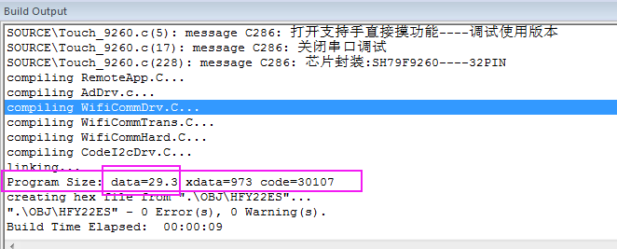 1.编译程序要注意内部data和外包data的使用情况，堆栈占用内部data，所以内部data至少要预留100byte用于堆栈缓存，例如，内部data为256字节，内部data使用不能超过150byte （注意：用于生产的程序要注意程序空间的大小与分配，尤其内存空间，防止堆栈溢出，程序运行出现概率异常） | 案例：HDY22LR增加WIFI模块时，内部DATA用了253个字节，导致堆栈溢出 | □不涉及 □不符合 ■符合 | 程序截图：

34 | 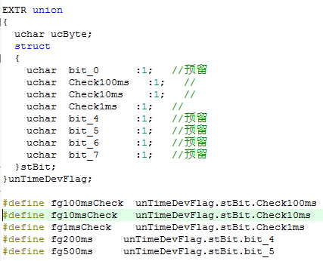   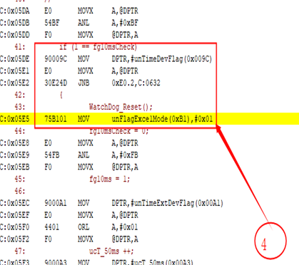 结构体定义标志位，标志位在中断和主循环同时赋值，标志位内容被改写。 （注意：变量赋值要避开中断和主循环都存在赋值，防止主循环赋值失败，功能运行异常） | 案例：NT12-21NR开启高档加热+1h定时，运行3分钟后自动停机，蜂鸣器滴一声。 | ■不涉及 □不符合 □符合 | 程序截图：
35 | 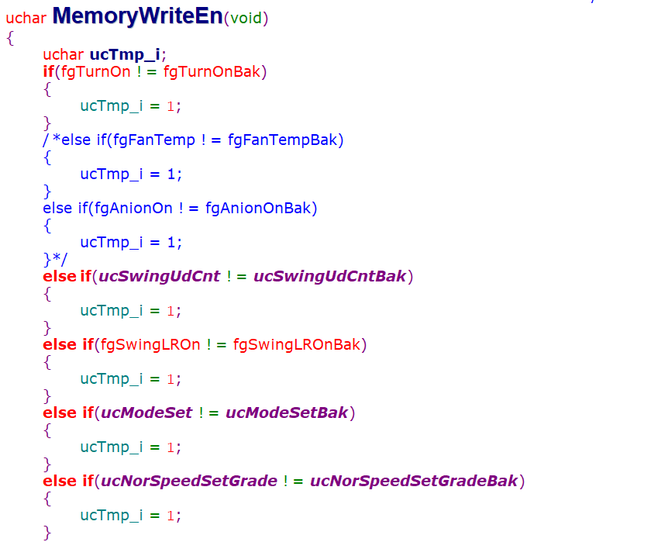 1、写E2是数据变化才写E2，变化的变量一定要备份，避免频繁写E2，把E2写坏。 | 案例1：L1净化器试制程序，变量没有备份，导致一直在写E2。 案例2：吊扇写E2时没有备份，导致一直在写E2。 案例3：加湿器重复写E2，写E2时关闭总中断，导致过零信号出现概率异常，影响到加热档位功率。 | □不涉及 □不符合 ■符合 | 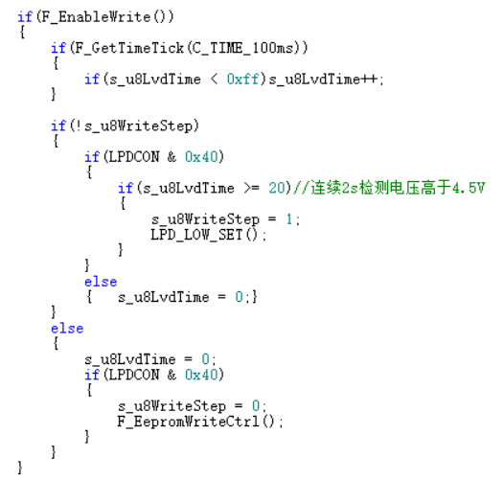 程序截图：
36 | 1.交流电机需要中档或高档启动（防止低档启动异常） 2.交流可控硅换挡需要加延时，电机并电容的要特别注意，需要测试信号，看继电器有没有粘连（防止启动电流过大，导致继电器烧坏） | 案例1:24ZR风扇，2档启动时，容易启动失败，需要改为高档启动 案例2：FZ120-CARL吊扇出现烧继电器。 | ■不涉及 □不符合 □符合 | 程序截图：
37 | 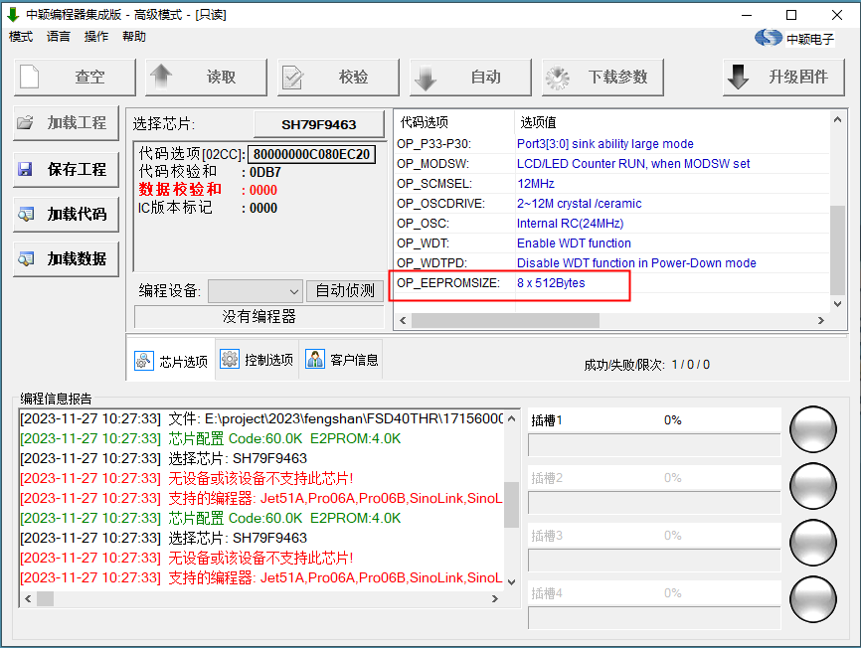 注意：掉电记忆烧录选项表，EEPROM空间选择，程序设置为4K，烧录选项表需要对应选择位4K | 案例1：J1净化器由于烧录选项表选择为2K，导致掉电记忆失败 案例2：H22A1J_TO东芝踢脚线由于烧录选项表选择为2K，导致掉电记忆失败 | □不涉及 □不符合 ■符合 | 程序截图：
38 | 核对提供品质测试的说明书内容是否跟电控规格书描述的内容一致。 | 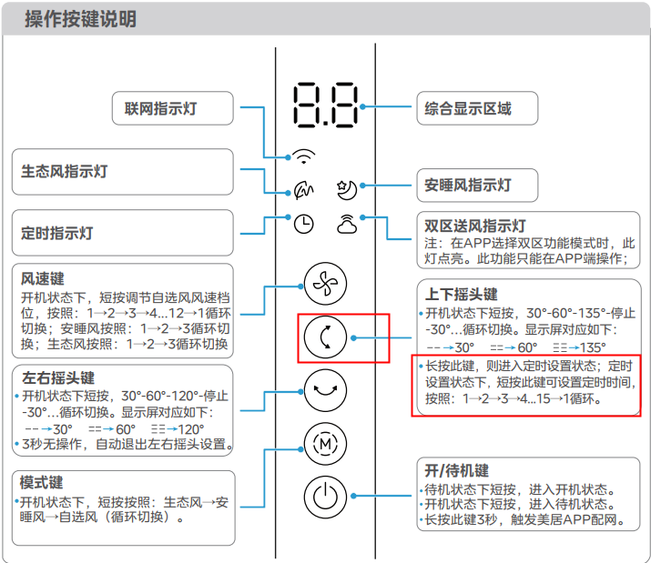 案例1：GDH24RS实物是长按左右摇头设置定时，说明书是长按上下摇头，说明书错误。 | ■不涉及 □不符合 □符合 | 程序截图：
39 | 软件要全面审核是否采用减法的处理方式，要评估是否溢出情况（建议：增加范围限制条件，防止数据溢出） | 案例：OEM取暖器HFT22FBR试制阶段没有增加温度补偿，测试没有问题，试产阶段增加温度补偿，没有评估到减法的影响，出现低温状态下报高温故障，产品开不了机 | □不涉及 ■不符合 □符合 | 程序截图：
40 | 软件要全面审核上下限设置条件是否实际需求 | 案例：程序变更调整上限导致风机停止运行 | □不涉及 □不符合 ■符合 | 程序截图：

